상품제안서
아이랩 제트에어 에어건 | 상품코드: F31303

 |  |  |  |  |  |  | 02-412-0044 | www.easy1.co.kr
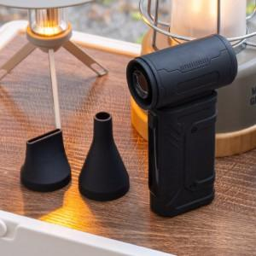

【상세/제작정보】 | * 배터리 용량 : 6000mAh(3000mAh x 2) * 사용시간 : 최저출력 약 3시간, 최고출력 약 30분 * 충전시간 : 약 3~4시간 / - 정격전압 : 5V 2A / - 최대출력 : 100W * 풍속 : 최대 33m/s , 최소 13m/s - 풍압 : 최대 140g , 최소 15g * 분당모터회전 : 최고 90,000 RPM * 사이즈 : 132 x 72 x 37.5 mm / 235g * 소재 : ABS외 * 제품 색상 : 세틴블랙 * 구성품 : 본품 1개, 넓은블로우노즐, 좁은블로우노즐, 핸드 스트랩, C타입충전케이블 * KC 전파적합등록필증 : R-R-iLc-iLAB-ZAR * KC 안전인증 : YU101158-24003

【인쇄/포장옵션】 | 레이저 / 개별 종이케이스

【공급단가】 | 수량 | 50~ | 100~ | 500~ | 1,000~ | 2,000~
*VAT별도 | 단가 | 23,600원 | 23,200원 | 22,800원 | 22,400원 | 22,000원

【상품 URL】 | https://www.easy1.co.kr:443/src/goods_detail.php?gdno=31303

